宿泊名簿
ご宿泊者明細書
Number
 |  |  |  |  |  |  |  |  |  |  | チェックイン時間 |  |  |  |  | 18 | 頃
団体名 |  | 栃尾ウィザーズ |  |  |  |  |  |  |  |  | 領収書分割 |  |  | □不要 | ☑必要［別紙に記入］
代表者氏名 |  | 諸橋 裕哉 |  |  |  |  |  |  |  |  | 外国の方の有無 |  |  | □有 | ☑無

 |  | 氏名 | 諸橋 裕哉 |  |  |  |  |  | (フリガナ) |  | モロハシ ユウヤ
連絡責任者 |  | ご住所 | 長岡市北荷頃5059-2
 |  | 電話番号 |  |  |  |  |  |  | 携帯 | 090-2313-5084

 | 宿泊者氏名 |  |  | 年 齢 | 職業 |  | 性別 |  | 宿泊日
部屋番号 (ご記入不要) |  |  | 都道府県 (全員ご記入ください) |  | 小学生 | その他 | 男 | 女 | 10 | 10
 |  |  |  |  |  |  |  |  | 月 | 月 | 月 | 月 | 月
 |  |  |  |  |  |  |  |  | 6 | 7
 |  |  |  |  |  |  |  |  | 日 | 日 | 日 | 日 | 日
 | 1 | 諸橋 裕哉 | 新潟県 | 36 |  | 〇 | 〇 |  | 〇
 | 2 | 川上 剛 | 新潟県 | 32 |  | 〇 | 〇 |  | 〇
 | 3
 | 4
 | 5
 | 6
 | 7
 | 8
 | 9
 | 10
 | 11
 | 12
 | 13
 | 14
 | 15
 | 16
 | 17
 | 18
 | 19
 | 20
 | 21
 | 22
 | 23
 | 24
 | 25
 | 26
 | 27
 | 28
 | 29
 | 30

メンバー表
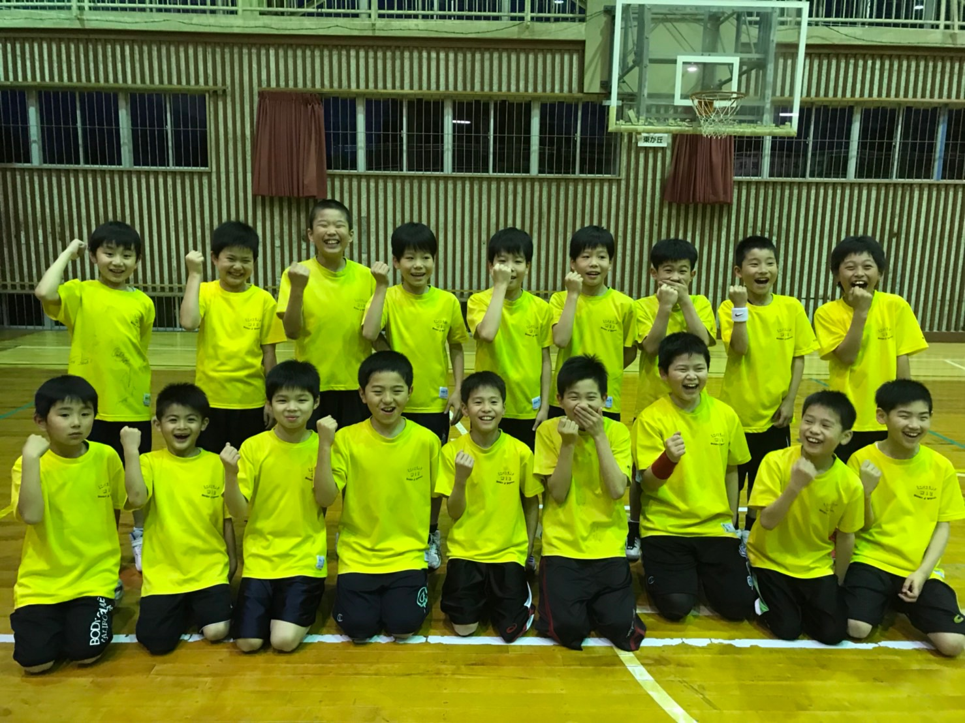 各チーム集合写真を張付け7/29（日）までにご提出下さい。

チーム名 |  |  | 栃尾ウィザーズ
県名・地区 |  |  | 新潟 |  | 県 |  | 長岡 |  |  | 地区
コーチ氏名 |  |  | 諸橋 裕哉
Aコーチ氏名 |  |  | 川上 剛
Aコーチ氏名
マネージャー |  |  | 飯浜 洋一
帯同審判 |  |  | 川上 剛
帯同審判
№ | 背番 | 選 手 氏 名 |  | ふりがな |  | 学 年 |  | 身 長 | 学 校 名
1 | 4 | 飯浜 壮真 |  | いいはま そうま |  | 6年 |  | 149 | 下塩小学校
2 | 5 | 渡辺 悠斗 |  | わたなべ ゆうと |  | 6年 |  | 152 | 栃尾南小学校
3 | 6 | 大橋 広典 |  | おおはし ひろのり |  | 6年 |  | 132 | 栃尾東小学校
4 | 7 | 大橋 衛 |  | おおはし まもる |  | 6年 |  | 132 | 栃尾東小学校
5 | 8 | 山田 朔太郎 |  | やまだ さくたろう |  | 5年 |  | 144 | 栃尾南小学校
6 | 9 | 萩原 慧太 |  | はぎはら けいた |  | 5年 |  | 140 | 栃尾南小学校
7 | 10 | 諸橋 直紀 |  | もろはし なおき |  | 5年 |  | 136 | 栃尾南小学校
8 | 11 | 佐藤 啓人 |  | さとう けいと |  | 5年 |  | 137 | 栃尾南小学校
9 | 12 | 佐藤 悠斗 |  | さとう はると |  | 5年 |  | 137 | 栃尾南小学校
10 | 13 | 佐藤 大翔 |  | さとう ひろと |  | 5年 |  | 137 | 栃尾南小学校
11 | 14 | 波形 胡汰 |  | なみかた こた |  | 5年 |  | 134 | 栃尾南小学校
12 | 15 | 中村 利壱 |  | なかむら りいち |  | 5年 |  | 147 | 下塩小学校
13 | 16 | 多田 康惺 |  | ただ こうせい |  | 4年 |  | 140 | 栃尾南小学校
14 | 17 | 大﨑 滉太 |  | おおさき こうた |  | 4年 |  | 137 | 栃尾南小学校
15 | 18 | 大橋 琉生 |  | おおはし るい |  | 4年 |  | 137 | 栃尾南小学校
16 | 19 | 韮沢 嘉唯 |  | にらさわ かい |  | 3年 |  | 130 | 栃尾南小学校
17 | 20 | 多田 隼兜 |  | ただ はやと |  | 3年 |  | 135 | 栃尾南小学校
18 | 21 | 諸橋 煌人 |  | もろはし あきと |  | 2年 |  | 125 | 栃尾南小学校
19 | 22 | 山田 桜聖 |  | やまだ おうせい |  | 2年 |  | 128 | 栃尾南小学校
20 | 23
チーム名紹介
「ディフェンスを頑張り、走れるチーム！」を目指し、
日頃の練習の成果がひとつでも多く出せるよう、大きな声を出して頑張ります！！

